Main
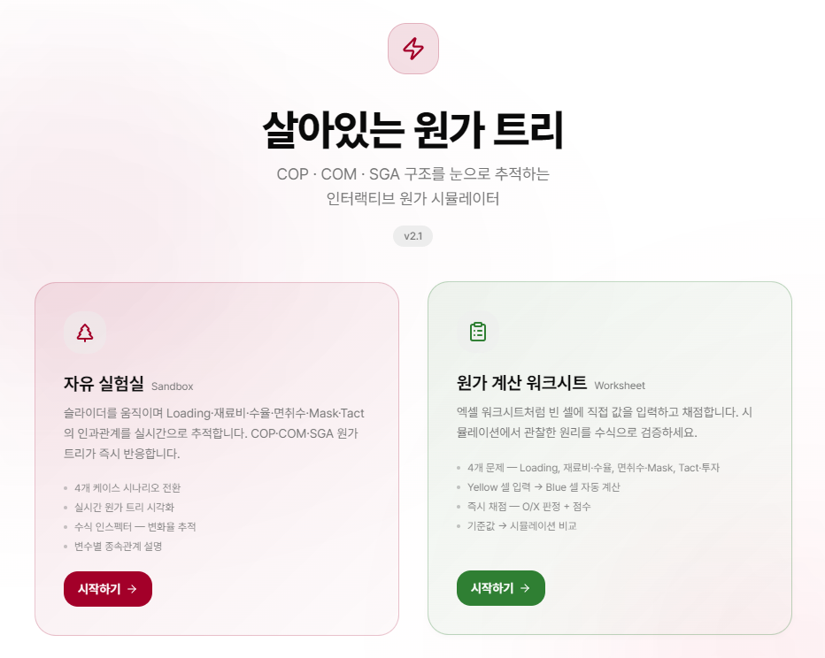

슬라이더를 움직이며 Loading율/재료비/수율/면취수/ Mask 수/ Tact time 변경 시 COP/COM/영업이익의 변동 여부를 확인 합니다.
Loading율/재료비/수율/면취수/ Mask 수/ Tact time 변경으로 인한 결과를 직접 계산해 봅니다.

4개 시나리오별 COP Table 계산
노란셀 수식 입력, 초록셀 자동계산
힌트 사용 가능
계산 완료 후 채점 가능

4개 시나리오별 원가 트리 시각화
변수별 종속 관계 및 영향도 확인

실험실_공통
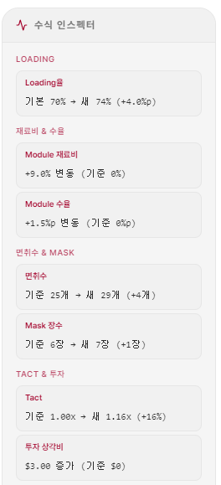

파라미터(변수)
Loading율 변경
1. 파라미터 새로고침 할 경우 빨간 박스 및 점선 제거
2. 파라미터를 다 펼치면 맨 아래쪽 파마리터 화면 잘림 발생
3. 수식 인스펙터의 표기 방식 통일
- 기존, 변경, 증감
- ex. 기존 70% → 변경 80% (증감 +10%)
5. 화면 명칭등 변경

자유실험실

재료비& 수율 변경

Module 재료비

Module 수율

면취수&Mask 수 변경
면취수

Mask 수
면취수

Tact time&투자 변경

Tact time 배수

투자비

실험실_재료비&수율
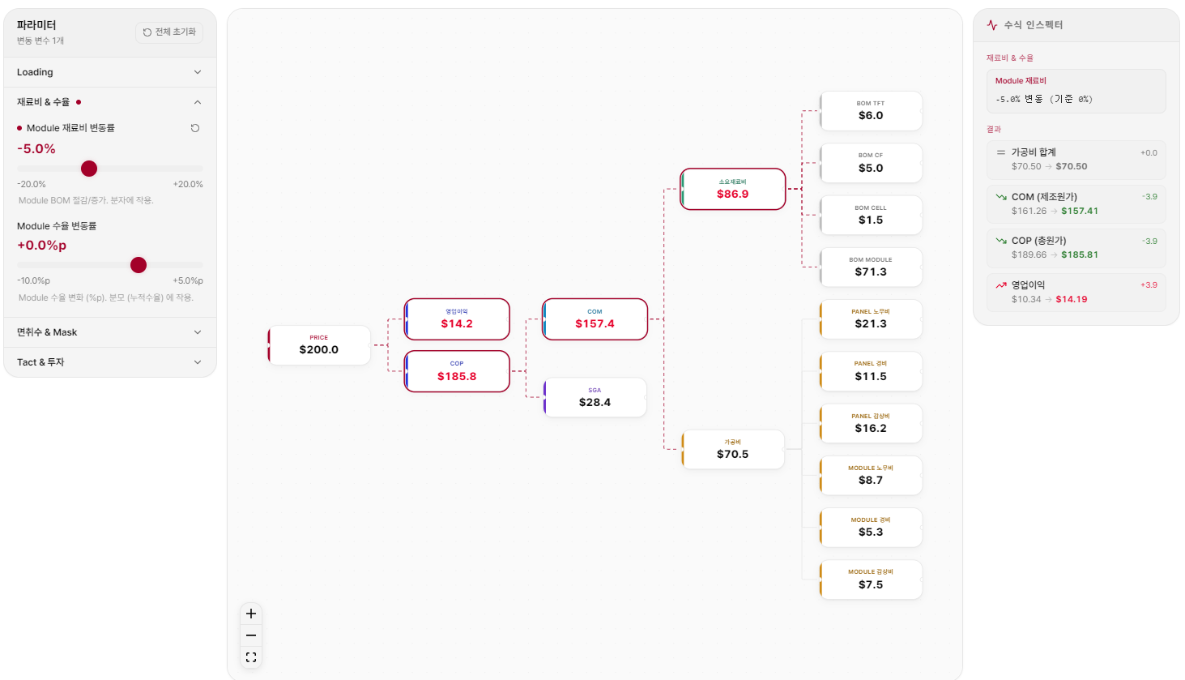

1. Module 재료비 변동
소요 재료비 하위 항목인 BOM Module 값 변경 되었는데 빨간색 테두리 표기 안됨
BOM Module 에 빨간색 테두리 표기 필요합니다.

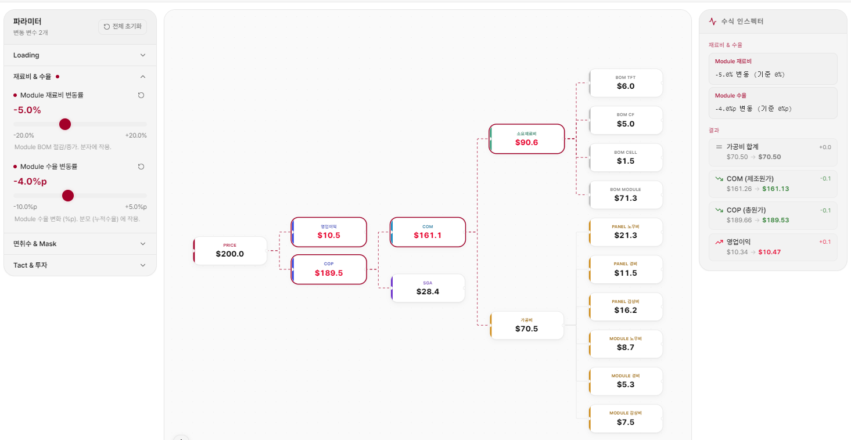

2. Module 수율 변동
가공비 변경(70.5->73.5) 되었는데 어야 하는데, 변경된 값으로 계산 안됨
가공비 계산 값 확인 및 박스에 빨간색 테두리 표기 필요합니다

실험실_면취수&Mask
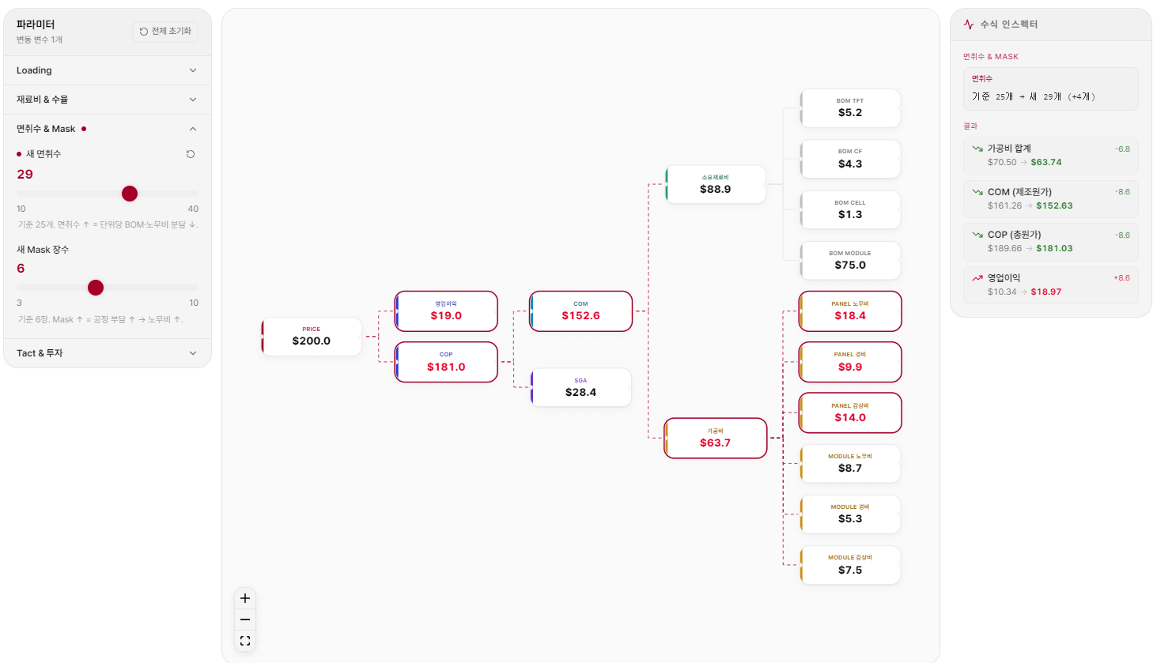

1. 면취수 변경 시
소요 재료비도 변경 되었는데, 빨간색 테두기 표기 안됨
소요 재료비 하위 항목과 소요 재료비 박스에 빨간색 테두리 표기 필요합니다.

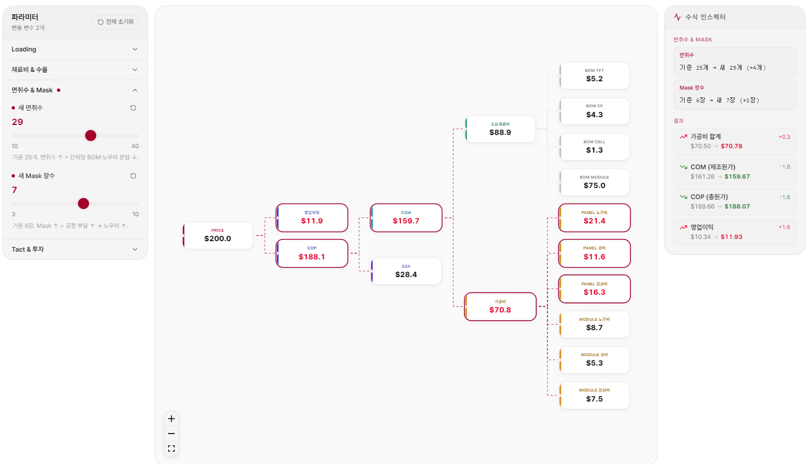
2. Mask 변경 시
소요 재료비 변경(88.9->89.00) 되었는데, 변경된 값으로 계산 안됨
소요 재료비 및 하위 항목에 대해 계산 값 확인 및 박스에 빨간색 테두리 표기 필요합니다.

실험실_Tact&투자
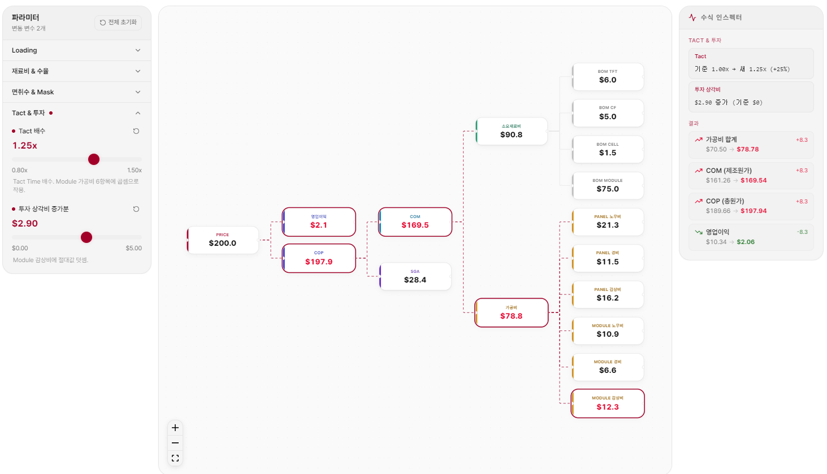
2. 투자 상각비 증가분
파라미터의 기준을 투자 금액 총액으로 변경 부탁드립니다.
투자 상각비 기준으로 계산했을때도 기존 엑셀 계산 값과 좀 차이가 있는데요, 수식 확인 필요 할것 같습니다.

워크시트
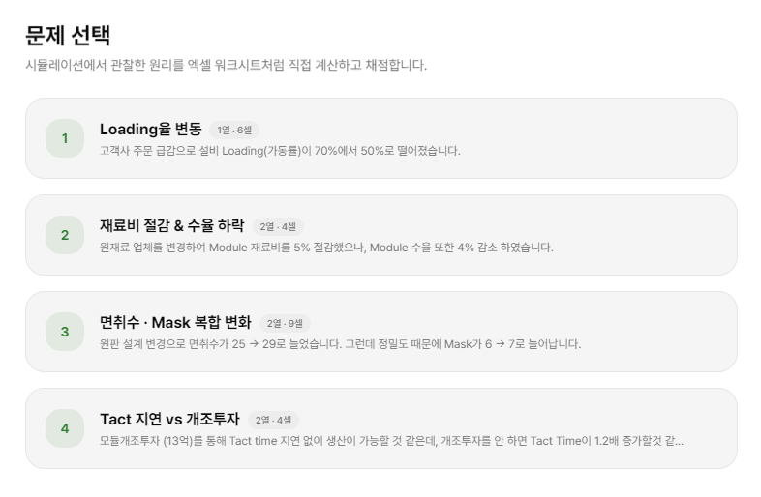

면취수 & Mask 수 변경
제품 설계 변경으로 25면취에서 29면취로 늘었으며, Mask 수 또한 6Mask에서 7Mask로 증가 하였습니다.

Tact time 증가 & 개조 투자

Module 개조를 위해 13억을 투자하면 Tact time 지연 없이 생산이 가능하나, 투자를 하지 않으면 Tact time이 1.2배 증가합니다.

워크시트_Loading율
원가 계산 워크시트 모든 화면에 이걸로 변경

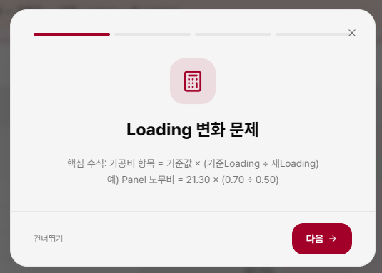

Loading율 변동

모든 슬라이드에서 회색의 작은 텍스트는 삭제



과제 박스를 없애고 상황과 동일한 양식으로 표현
공식은 삭제 (힌트 3단계에서 공식을 볼수 있습니다.)

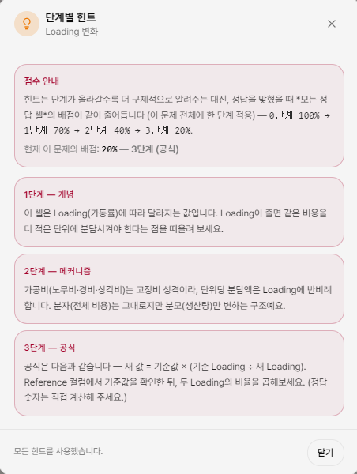
힌트

힌트의 단계가 올라갈수록 더 많은 정보를 주는 대신 정답의 배점이 줄어듭니다.
사용 안함 100% → 1단계 확인 90% → 2단계 확인 80% → 3단계 확인 60%
(힌트 사용시 배점 차감의 기준도 변경 필요 할거 같습니다.)

Loading율이 줄면 같은 비용을 더 적은 단위에 분담 시켜야 합니다.

단위당 분담액은 Loading율에 반비례 합니다. 분자(비용)는 그대로지만 분모(생산량)만 변하는 구조예요.

변경 값 = 기존 값 × (기존 Loading 율÷ 변경 Loading율)

운영 측면에서 문제점이 있는데....
힌트를 다 보고 수식을 적어둔 뒤 뒤로가기 했다가 다시 워크시트로 돌아와서 문제를 풀면 힌트를 사용했지만 점수 차감이 안될건데요.(요렇게 꼼수를 쓸수도....)
이건 어떻게 막을수 있는 방법이 있을까요?

노란셀에 답을 입력 한 후 채점 버튼을 누르세요. 힌트를 본 셀은 배점이 줄어듭니다

이 설명 란은 없어도 될거 같습니다. 삭제 하는게 어떨까요?

COP 테이블 상에서 입력 가능하니 이 칸은 없어도 될거 같습니다. 삭제 하는게 어떨까요?
COP 테이블 상에서 기존 값 클릭 시 이 칸에 숫자가 입력되는데, COP 테이블 계산 셀에 바로 입력 되도록 가능할까요?

